1.TPM Promotion Accrual
Interface flow: | TPM->SAP
Interface type: | Post document by RFC/Odata
Trigger Point: | Once Promotion plan approval, accrual document can be generated from TPM to SAP,in case the Promotion plan update,the accrual document will be reversed and new accrual document will be generated again.

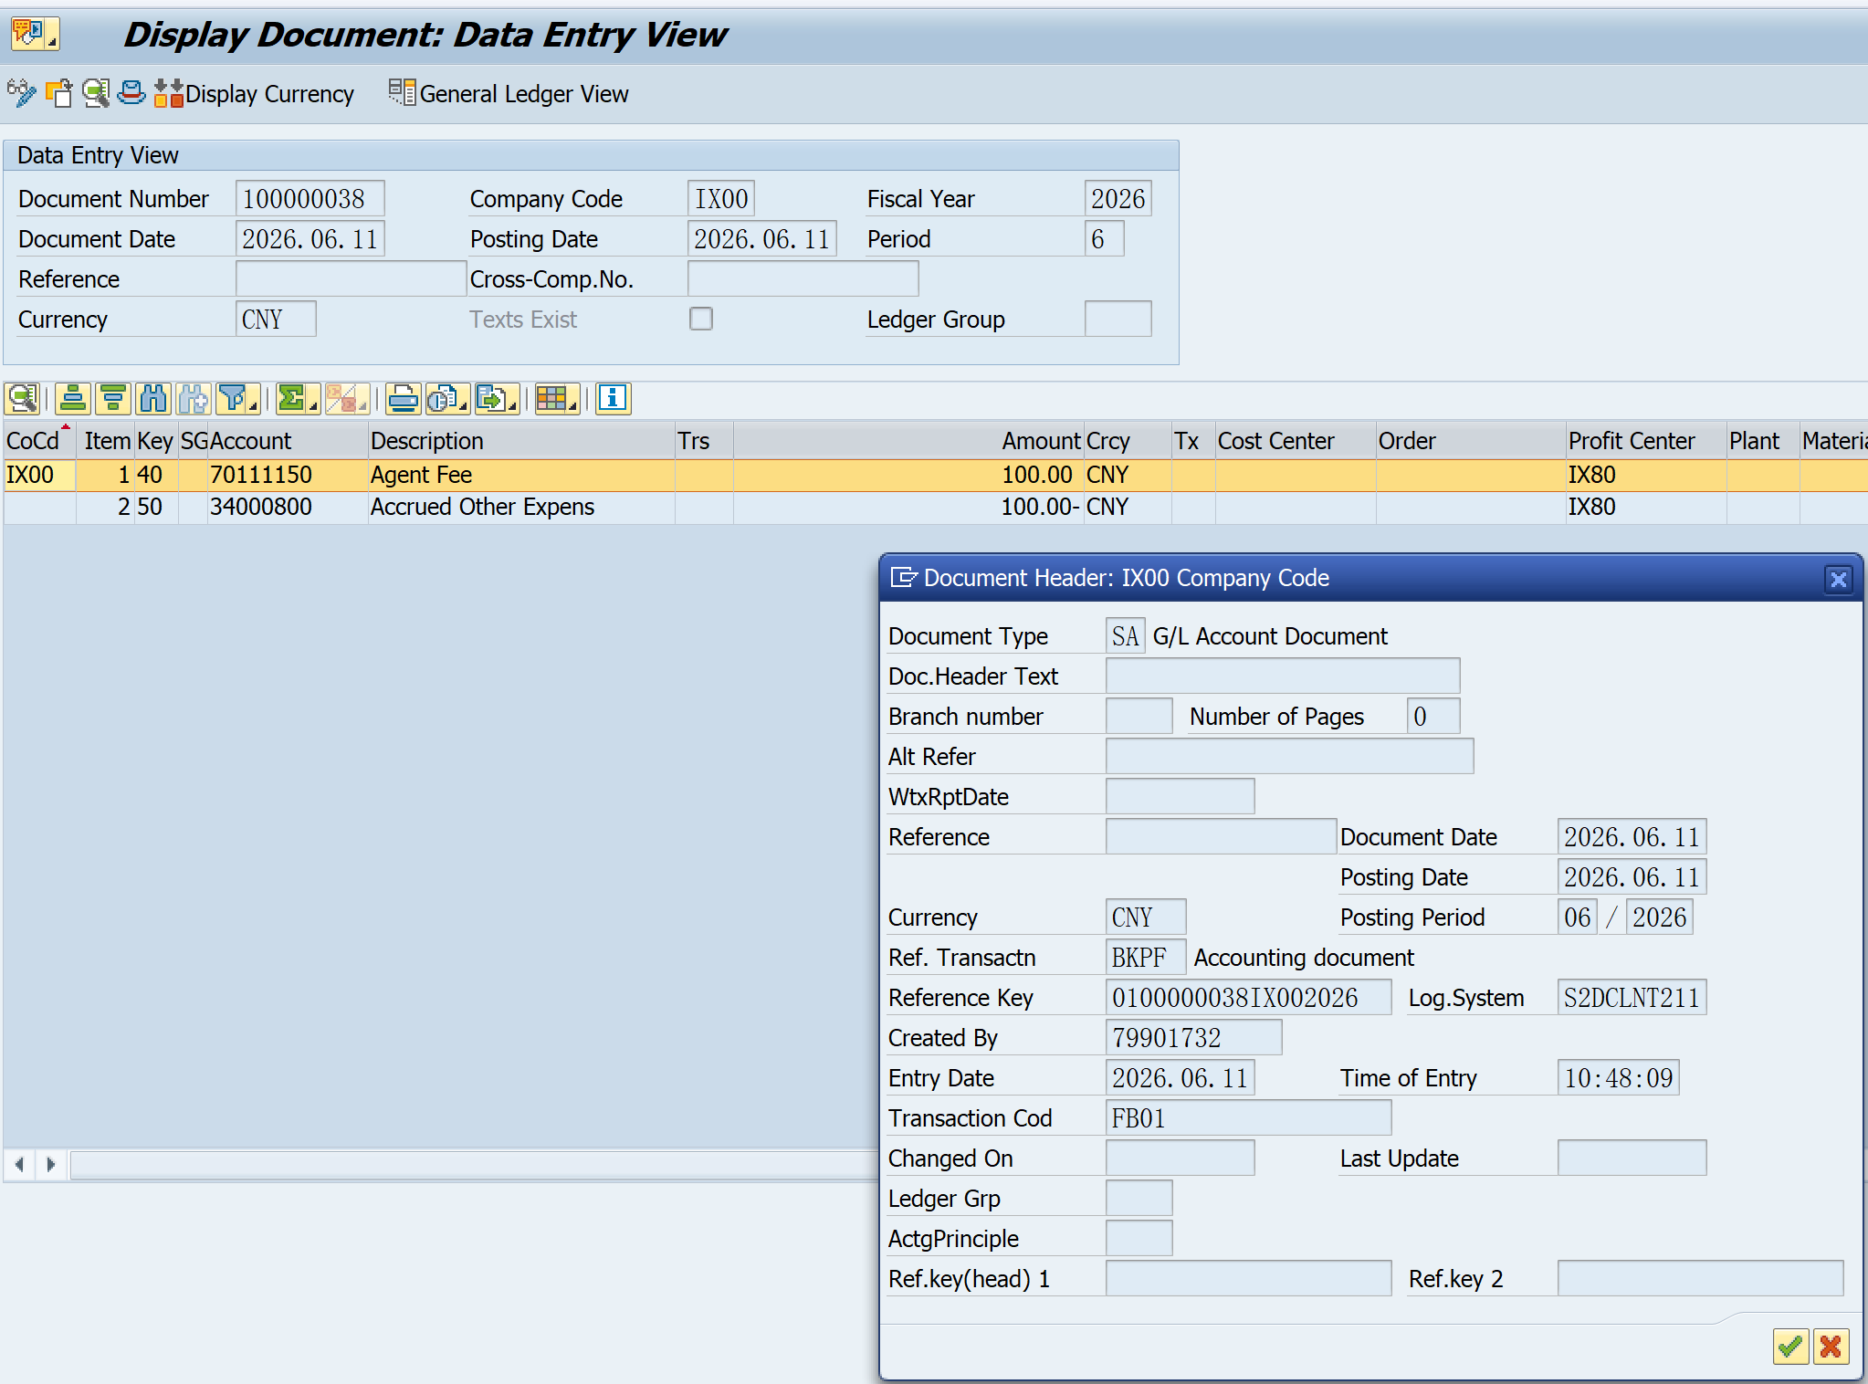
Document Header(BKPF)
Technical Name | Field Name | Type | length | Chinese | Input | Example | TPM
MANDT | Client | CLNT | 3 | 客户端 | Y | 211…
BUKRS | Company Code | CHAR | 4 | 公司代码 | Y | IX00
GJAHR | Fiscal Year | NUMC | 4 | 会计年度 | Y | 2026
BLART | Document Type | CHAR | 2 | 凭证类型 | Y | ZT | ZT
BLDAT | Document Date | DATS | 8 | 凭证日期 | Y | 2026.06.10 | Approve Date
BUDAT | Posting Date | DATS | 8 | 过账日期 | Y | 2026.06.11
USNAM | User Name | CHAR | 12 | 用户名 | Y
XBLNR | Reference | CHAR | 16 | 参考凭证编号 | TBD
BKTXT | Document Header Text | CHAR | 25 | 凭证抬头文本 | TBD
WAERS | Currency | CUKY | 5 | 货币码 | Y | CNY
XREF1_HD | Ref.key (header) 1 | CHAR | 20 | 内部参考键值 1 | TBD
XREF2_HD | Ref.key (header) 2 | CHAR | 20 | 内部参考键值 2 | TBD
XBLNR_ALT | Alt Reference Number | CHAR | 26 | 备选参考编号 | TBD

Document Body(BSEG)
Technical Name | Field Name | Type | length | Chinese | Input | Example | TPM
BUZEI | Item | NUMC | 3 | 行项目编号 | Y | 001 | Item<999 lines
BSCHL | Posting Key | CHAR | 2 | 过账代码 | Y | 40
UMSKZ | Special G/L Ind. | CHAR | 1 | 特殊总账标识 | Y | A
DMBTR | Amount in Loc. Curr. | CURR | 23.2 | 以本币计的金额 | Y | 100
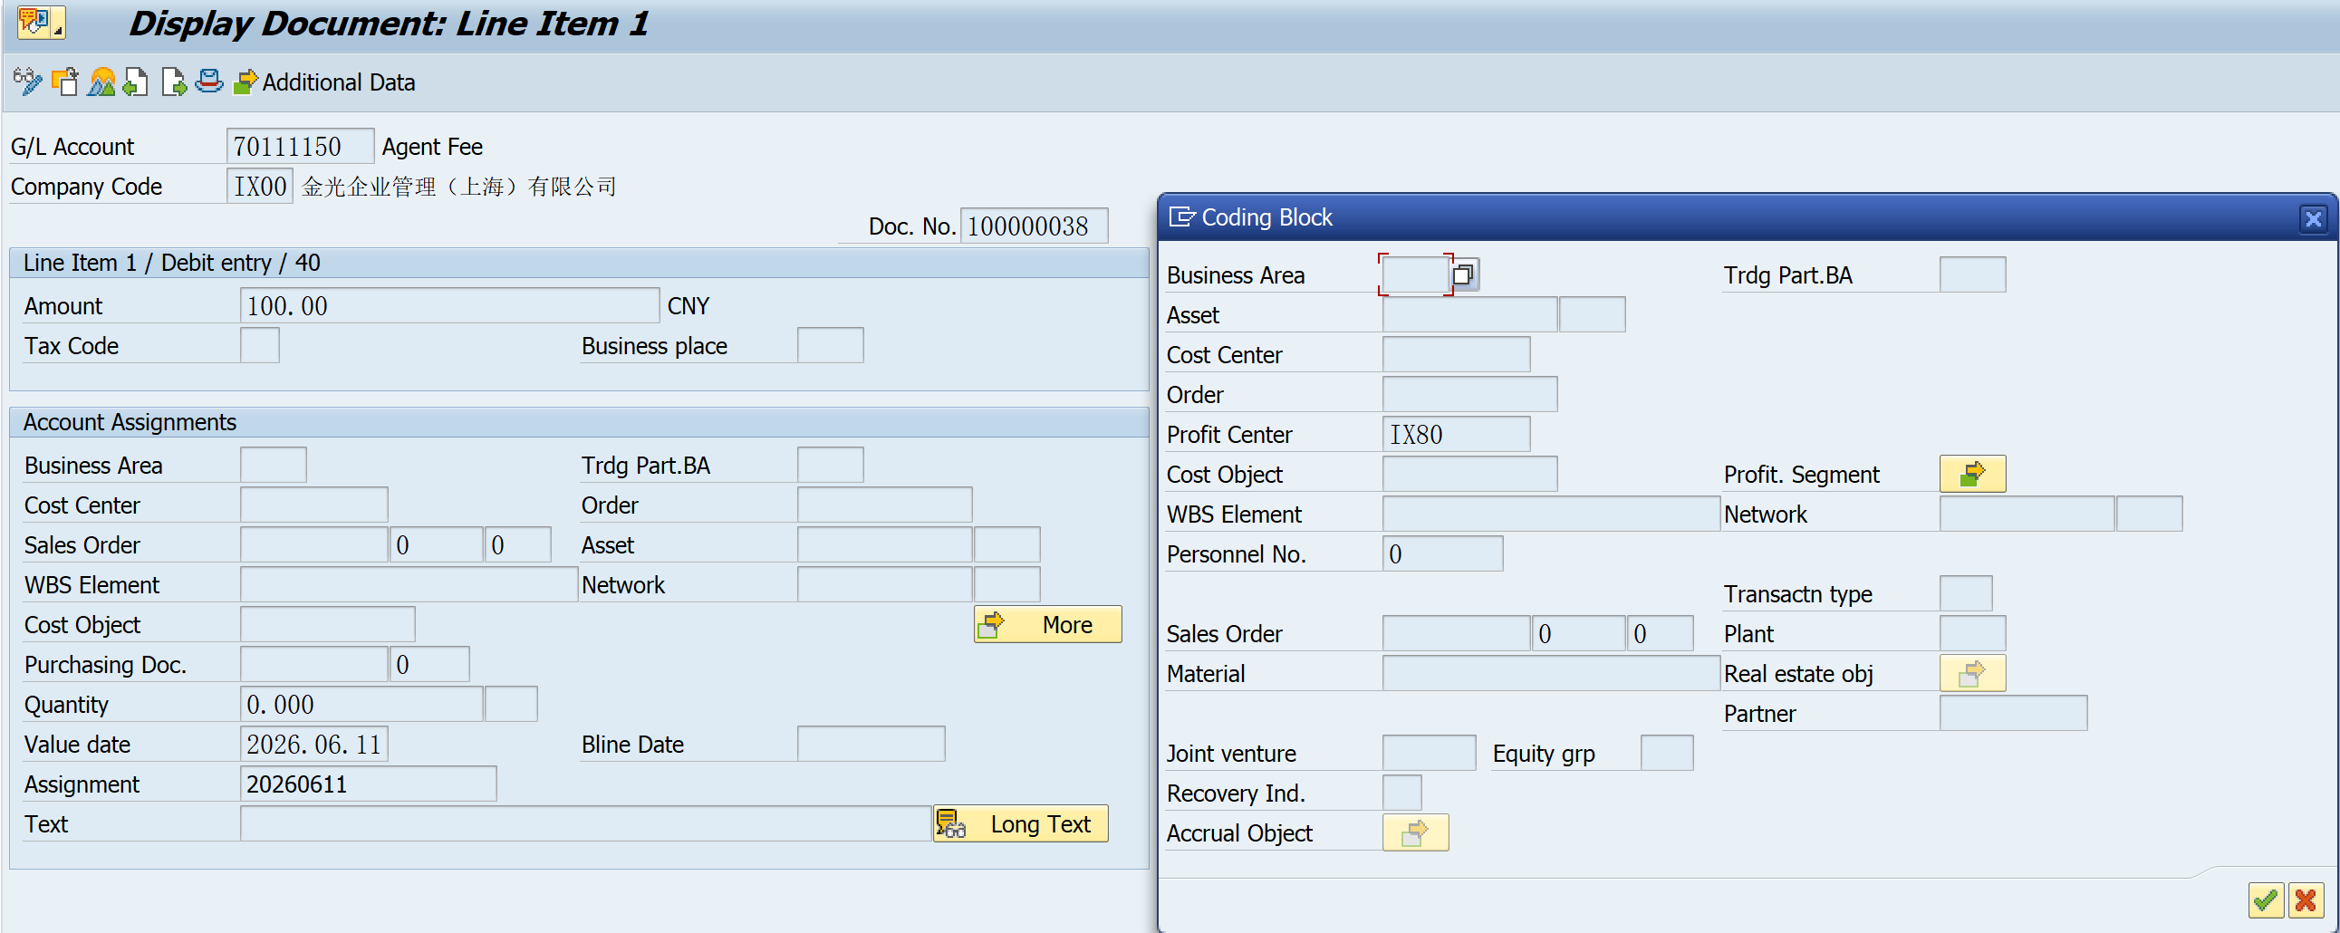
WRBTR | Amount | CURR | 23.2 | 凭证货币金额 | Y | 100
KOKRS | Controlling Area | CHAR | 4 | 成本控制范围 | Y | Z502
HKONT | G/L Account | CHAR | 10 | 总账科目 | Y | 70111150
PRCTR | Profit Center | CHAR | 10 | 利润中心 | Y | IX80
PAOBJNR | Profitab. Segmt No. | CHAR | 10 | 获利能力段编号(CO-PA) | Y
PASUBNR | Subnumber | NUMC | 4 | 获利能力的段修改(CO-PA) | Y
FKBER | Functional Area | CHAR | 4 | 功能范围 | Y | Z001
ZUONR | Assignment | CHAR | 18 | 分配编号 | TBD |  | Settlement type
SGTXT | Text | CHAR | 50 | 项目文本 | TBD |  | Settlement No.
XREF1 | Reference 1 | CHAR | 12 | 业务伙伴参考码1 | TBD |  | Promotion Plan number
XREF2 | Reference 2 | CHAR | 12 | 业务伙伴参考码2 | TBD |  | Plan category
XREF3 | Reference 3 | CHAR | 12 | 业务伙伴参考码3 | TBD |  | TPM Account type
VBUND | Trading Partner | CHAR | 6 | 贸易合作伙伴的公司标识 | TBD
PPRCT | Partner PCA | CHAR | 10 | 合作伙伴利润中心 | TBD
BEWAR | Transaction type | CHAR | 3 | 交易类型 | TBD
KUNNR | Customer code | CHAR | 10 | 客户编号 | Y
ZFBDT | Baseline Payment Dte | DATS | 8 | 到期日期 | Y | 2026.06.17
MWSKZ | Tax Code | CHAR | 2 | 税码 | Y | J2
XNEGP | Negative Posting | CHAR | 1 | 负过账 | Y | X
Profitab. Segment
Technical Name | Field Name | Type | length | Chinese | Input | Example | TPM
ARTNR | Product | CHAR | 40 | 生产 | Y
BUKRS | Company Code | CHAR | 4 | 公司代码 | Y
KAUFN | Sales Order | CHAR | 10 | 销售订单 | Y
KDPOS | Sales Ord. Item | NUMC | 6 | 销售订单项目 | Y
KNDNR | Customer | CHAR | 10 | 客户 | Y
KOKRS | CO Area | CHAR | 4 | 成本控制范围 | Y
PPRCTR | Partner PC | CHAR | 10 | 伙伴 PC | Y
PRCTR | Profit Center | CHAR | 10 | 利润中心 | Y
SPART | Division | CHAR | 2 | 产品组 | Y
VKORG | Sales Org. | CHAR | 4 | 销售组织 | Y
VTWEG | Distr. Channel | CHAR | 2 | 分销渠道 | Y
WERKS | Plant | CHAR | 4 | 工厂 | Y
AUART | Sales Doc. Type | CHAR | 4 | 销售凭证类型 | Y
BZIRK | Sales District | CHAR | 6 | 销售地区 | Y
KDGRP | Customer Group | CHAR | 2 | 客户组 | Y
KVGR4 | Customer Grp 4 | CHAR | 3 | 客户组 4 | Y
MATKL | Material Group | CHAR | 9 | 物料组 | Y
MVGR2 | MaterialGroup 2 | CHAR | 3 | 物料组 2 | Y
MVGR3 | MaterialGroup 3 | CHAR | 3 | 物料组3 | Y
MVGR4 | MaterialGroup 4 | CHAR | 3 | 物料组4 | Y
MVGR5 | MaterialGroup 5 | CHAR | 3 | 物料组5 | Y
PSTYV | Item Category | CHAR | 4 | 项目类别 | Y
VGBEL | Reference Doc. | CHAR | 10 | 参考凭证 | Y
VKBUR | Sales Office | CHAR | 4 | 销售办事处 | Y
VKGRP | Sales Group | CHAR | 3 | 销售组 | Y
WW200 | Delivery Plant | CHAR | 4 | 实际出货工厂 | Y
WW201 | Sales Employee | CHAR | 18 | 销售员工 | Y
WW202 | Customer Food 1 | CHAR | 18 | 金光中国食品预设1 | Y
WW203 | Customer Food 2 | CHAR | 18 | 金光中国食品预设2 | Y
WW204 | Customer Food 3 | CHAR | 18 | 金光中国食品预设3 | Y
WW205 | Customer Food 4 | CHAR | 18 | 金光中国食品预设4 | Y
WW206 | Customer Food 5 | CHAR | 18 | 金光中国食品预设5 | Y
WW207 | Customer Food 6 | CHAR | 18 | 金光中国食品预设6 | Y
WW208 | Customer Food 7 | CHAR | 18 | 金光中国食品预设7 | Y
WW209 | Customer Food 8 | CHAR | 18 | 金光中国食品预设8 | Y

